TRIMESTRAL
DIRECCIÓN DE ALUMBRADO PÚBLICO
INFORME TRIMESTRAL

MES |  | DEL | AL | AÑO | RECIBIDOS
01 de ABRIL al 30 de JUNIO 2022 |  |  |  |  | 2,301

 | ACCIONES REALIZADAS

ACCIONES |  |  |  |  | TOTAL GRAL | ACCIONES | TOTAL GRAL
Cambio de Luminaria |  |  |  |  | 3 | Luminaria Reparada | 1472
Cambio de Poste |  |  |  |  | 0 | Reinstalacion de luminaria | 0
Circuito Reparado |  |  |  |  | 469 | Reparacion de Reflector | 0
Circuito Restablecido |  |  |  |  | 0 | Retiro de la Base del Poste | 0
Excavacion de Cepas e Instalacion de Anclas |  |  |  |  | 0 | Retiro de Poste (Concreto) | 0
Instalacion de Adornos Patrios |  |  |  |  | 0 | Retiro de Poste (Metalico) | 0
Instalacion de Luminarias |  |  |  |  | 185 | Retiro de Reflector o Luminaria | 0
Instalacion de Poste |  |  |  |  | 4 | Se encontro Funcionando Normal | 0
Instalacion de Reflector (Provicional) |  |  |  |  | 0 | Se Recogio Luminaria Caida | 0
Instalacion de Reflectores |  |  |  |  | 0 | Servicio | 436
 |  |  |  |  |  | Otros (tendido de linea) | 0
 |  |  |  |  |  | Total Servicios | 2,569
Los servicios realizados consisten en el apoyo a diversas dependencias y atención de reportes
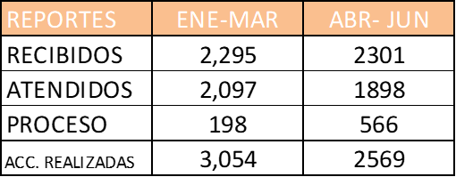
ORIGEN DE REPORTES
VIA TELEFONICA |  |  |  |  | 1835
OFICIO |  |  |  |  | 216
PLATAFORMA CIUDADANA |  |  |  |  | 153
CORRECTIVO INTERNO |  |  |  |  | 257
OTRO (SUPERVICION AREA TECNICA)
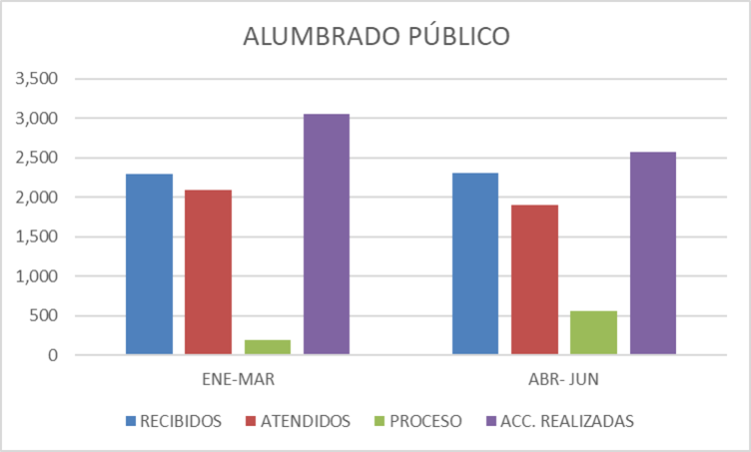

OBSERVACIONES: OBSERVACIONES:
Se Acudió A Las Preparatorias: 6 Miravalle, 12 Modulo Tlaquepaque, Toluquilla, Y Santa Anita Con El Programa Sendero Seguro
Mercado Juárez: Cambio De Iluminación En La Zona De Artesanías, He Instalación De Energía En Comercios En La Zona Media Del Mercado
Apoyo A Protección Civil: Se Realizó El Retiro De Dos Postes Los Cuales Fueron Siniestrados
Servicios En Movimiento Col Paseos Del Prado. Reparación De 06 Luminarias
Se Apoyó Con Tomas De Corriente Para Las Pantallas Que Se Instalaron En San Martin De Las Flores Y Presidencia Con Motivo De La Judea
Se Apoyó Con Tomas De Corriente En La Unidad Álvarez Del Castillo Con Motivo Del Día De Niño
Se Apoyó Con Tomas De Corriente Y Planta De Luz Con Motivo Del Evento De Madre Tierra En El Bosque Urbano
Apoyo para el evento Madre tierra con tomas de corriente y planta de luz. Apoyo para evento del día del Niño en Bosque Urbano.
Cine Bosque Urbano
Apoyo al Dirección de Agua Potable en el Pozo 8 y Pozo 9
Apoyo a la Dirección de Cultura en el Jardín Hidalgo.
Apoyo con tomas de corriente para las Crucitas en Santos Degollado cruce Francisco de Miranda y en Matamoros cruce con Las Torres.
Se asistió a la reunión en las Instalaciones de Medio Ambiente por el tema de la Agenda Municipal .
Se Asistió a la reunión de la instalación del comité de Sendero Seguro
Asistencia a reunión en Presidencia para los preparativos del Informe de la Presidenta.
Asistencia en el Parque Natura en atención a ciudadanos del Fraccionamiento Terralta. Asistencia a reunión en preparatoria Regional de Santa Anita para la instalación del comité de Sendero Seguro.
Asistencia a reunión en Políticas Públicas para el primer corte del Informe de la Presidenta.
Asistencia en el Presidencia con Personal de CFE .
Recorrido con la Presidenta en la Colonia Cerro del Cuatro.
Asistencia a la entrega de obra en la Colonia el Campesino Apoyo a Fomento Artesanal con tomas de luz para la exposición artesanal, en la plazoleta del
Recorrido con la Presidenta en: Cerro del 4, El Canal, Valle de la Misericordia, y Parque Natura Apoyo a los eventos Musicales en la Unidad Valentín Gómez Farías. Apoyo a Fermento artesanal, para la expo de artesanías.
Supervisión del módulo de seguridad Social en la colonia Loma Bonita Ejidal Reunión en Secretaria General presentación de avances con los temas de CFE Reunión con personal de Turismo para la logística de la Expo Gastronómica Reunión en la Colonia Artesanos (Formadores Comunitarios) Inauguración de obra en la Colonia Tateposco Recorrido con la Presidenta en las colonias: La Guadalupana, López Cotilla, Santa María Tequepexpan, Loma Verde y Juan de la Barrera
Apoyo al área de vi veristas con toma de luz para la Feria de San pedro Tlaquepaque Apoyo a Fomento Artesanal, con tomas de luz para la Expo Artesanal Apoyo con tomas de luz para la Expo Gastronómica Reunión en la coordinación de Servicios Públicos y Obras Publicas tema Andador Independencia Entrega de obra en Calle Pintores Recorrido en la colonia la soledad, Jardín Margarita de Meza de Juárez Asistencia al Taller de Eficiencia Energética en Alumbrado Público Recorrido con la Presidenta en las Colonias: Parques del Bosque, Misión San Francisco, Francisco I. Madero. Asistencia a la entrega de Patrullas en la colonia Santa María Tequepexpan Asistencia a la toma de Protesta del programa de Sendero Seguro Reunión en sala de expresidentes tema Medio Maratón Reunión en Secretaria General tema Seguridad en las Fiestas de San Pedro Tlaquepaque Apoyo con 2 cuadrillas de planta en las 3 sedes de la Feria de San Pedro Tlaquepaque
Recorrido con la presidenta colonia Arroyo de las Flores, calle Cuyucuata

Hoja1
ALUMBRADO PÚBLICO

REPORTES | ENE-MAR | ABR- JUN
RECIBIDOS | 2,295 | 2301
ATENDIDOS | 2,097 | 1898
PROCESO | 198 | 566
ACC. REALIZADAS | 3,054 | 2569

